Титульный лист
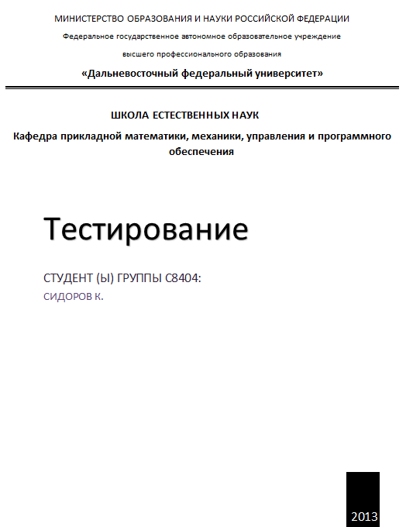
id | фамилия имя | Причина | CR_id
0.1 | Сидоров Кирилл | Создание документа test-cases
0.2 | Сидоров Кирилл | Добавление тестовых ситуаций
0.3 | Сидоров Кирилл | Изменение под последний вариант требований, во все пробелы требований поставлено в соответсвие TBD, Создание плана изменения test-cases. | #64
0.4 | Сидоров Кирилл | Изменение test-cases, добавления столбца test steps и заполнение его | #71

